Subdireccion de Secretaria Tec
Dirección de Secretaria Tecnica
CLAVE | FOTOGRAFIA | NOMBRE | ALTA | CARGO | DIRECCION | TELEFONO | FACEBOOK | TWITER | CORREO
SBA |  | PAMELA CAROLINA BALLESTEROS DE LOS SANTOS | 01/01/2025 | Subdirector | Damaso Rodríguez #275 Centro Metropilitano | 412-12-64 | Desarrollol Integral de la Familia | DIF_Saltillo | transparencia@dif.saltillo.com
Coordinación de Diseño y Publicidad
CLAVE | FOTOGRAFIA | NOMBRE | ALTA | CARGO | DIRECCION | TELEFONO | FACEBOOK | TWITER | CORREO
CODC |  | GABRIELA RAMIREZ ELIAS | 01/06/2014 | Coordinador | Damaso Rodríguez #275 Centro Metropilitano | 8444121264 | Desarrollol Integral de la Familia | DIF_Saltillo | transparencia@dif.saltillo.com
Coordinación de Auditoria ISO y Calidad
CLAVE | FOTOGRAFIA | NOMBRE | ALTA | CARGO | DIRECCION | TELEFONO | FACEBOOK | TWITER | CORREO
CODC |  | LAURA CATALINA NAVARRO FERREL | 05/03/2018 | Coordinador | Damaso Rodríguez #275 Centro Metropilitano | 8444121264 | Desarrollol Integral de la Familia | DIF_Saltillo | transparencia@dif.saltillo.com
JDB | 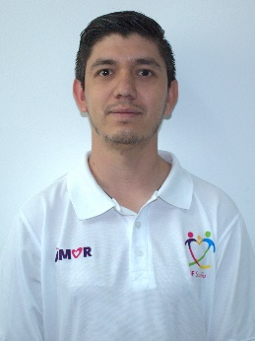 | SERVANDO DANIEL AGUIRRE AGUIRRE | 01/11/2014 | Jefe de Departamento | Damaso Rodríguez #275 Centro Metropilitano | 8444121264 | Desarrollol Integral de la Familia | DIF_Saltillo | transparencia@dif.saltillo.com
JDE |  | MARIA DEL ROSARIO SEGOVIA PICAZO | 19/08/2019 | Auxiliar | Damaso Rodríguez #275 Centro Metropilitano | 8444121264 | Desarrollol Integral de la Familia | DIF_Saltillo | transparencia@dif.saltillo.com
Cordinación de Logistica
CLAVE | FOTOGRAFIA | NOMBRE | ALTA | CARGO | DIRECCION | TELEFONO | FACEBOOK | TWITER | CORREO
CODC | 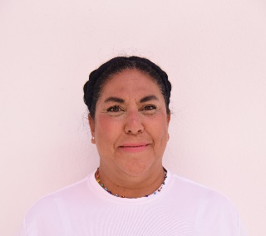 | ROXANA CASTAÑEDA VASQUEZ | 03/04/2019 | Coordinador | Damaso Rodríguez #275 Centro Metropilitano | 412-12-65 | Desarrollol Integral de la Familia | DIF_Saltillo | difsaltillo535@gmail.com
AA | 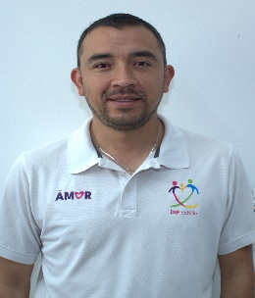 | ERICK GIOVANI CALVILLO CHAVARRIA | 01/01/2014 | Auxiliar | Damaso Rodríguez #275 Centro Metropilitano | 412-12-64 | Desarrollol Integral de la Familia | DIF_Saltillo | difsaltillo535@gmail.com
AB | 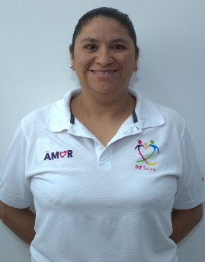 | NURIA OTHIR GARCIA MONTEMAYOR | 01/02/2009 | Auxiliar | Damaso Rodríguez #275 Centro Metropilitano | 8444121264 | Desarrollol Integral de la Familia | DIF_Saltillo | difsaltillo535@gmail.com
Coordinación de Comunicación Social
CLAVE | FOTOGRAFIA | NOMBRE | ALTA | CARGO | DIRECCION | TELEFONO | FACEBOOK | TWITER | CORREO
CODA | 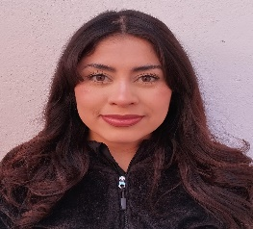 | MELVA IVONNE GOMEZ MENDOZA | 01/01/2025 | Coordinador | Damaso Rodríguez #275 Centro Metropilitano | 412-12-67 | Desarrollol Integral de la Familia | DIF_Saltillo | difsaltillo535@gmail.com
JDA |  | IAN BRANDON VALDES GONZALEZ | 01/01/2025 | Jefe de Departamento | Damaso Rodríguez #275 Centro Metropilitano | 412-12-67 | Desarrollol Integral de la Familia | DIF_Saltillo | difsaltillo535@gmail.com
JDA | 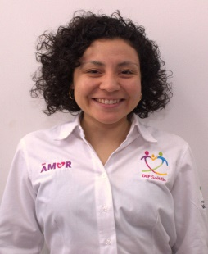 | ADRIANA MOLINA GOMEZ | 01/01/2025 | Jefe de Departamento | Damaso Rodríguez #275 Centro Metropilitano | 412-12-67 | Desarrollol Integral de la Familia | DIF_Saltillo | difsaltillo535@gmail.com
JDA | 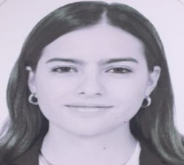 | FERNANDA DE NIGRIS VARGAS | 01/01/2025 | Jefe de Departamento | Damaso Rodríguez #275 Centro Metropilitano | 412-12-67 | Desarrollol Integral de la Familia | DIF_Saltillo | difsaltillo535@gmail.com
DDRA | 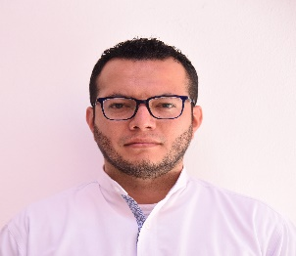 | SAMUEL EZEQUIEL ULLOA ZUÑIGA | 16/02/2021 | Diseñador gráfico | Damaso Rodríguez #275 Centro Metropilitano | 412-12-67 | Desarrollol Integral de la Familia | DIF_Saltillo | difsaltillo535@gmail.com
DDRA |  | CESAR HUMBERTO CORTES SANCHEZ | 16/01/2025 | Diseñador Grafico | Damaso Rodríguez #275 Centro Metropilitano | 412-12-64 | Desarrollol Integral de la Familia | DIF_Saltillo | difsaltillo535@gmail.com
DDRA | 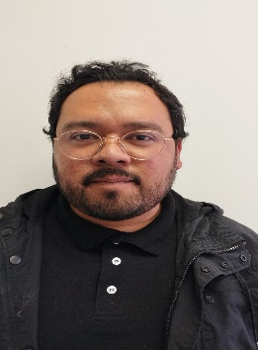 | JUAN EDUARDO LUGO HUITRON | 23/03/2026 | Diseñador Grafico | Damaso Rodríguez #275 Centro Metropilitano | 412-12-64 | Desarrollol Integral de la Familia | DIF_Saltillo | difsaltillo535@gmail.com
AF | 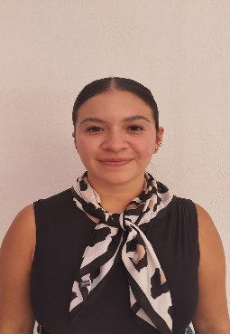 | NOEMI ABIGAIL HERNANDEZ ZAPATA | 16/09/2025 | Auxiliar | Damaso Rodríguez #275 Centro Metropilitano | 8444121264 | Desarrollol Integral de la Familia | DIF_Saltillo | transparencia@dif.saltillo.com
 |  |  |  |  |  |  | Fecha de actualización:31/03/2026 Area responsable: Recursos Humanos y Capacitación Nombre del Responsable: Victoria Alejandra Fuentes Gaona

